Hoja 1
Dado un vector de números positivos, sumar sus elementos. En la celda 200 está el inicio del vector, el la 201 dejar el resultado de la sumatoria. El fin del vector está indicado con el elemento -1. Punto de carga: 300
Sea el vector almacenado en la celda 50A, 50B, 50C,...
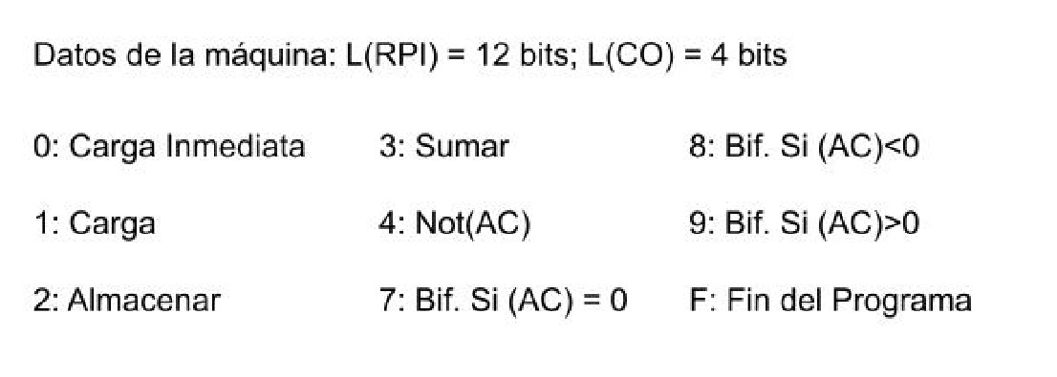

 | Dir | Contenido | Comentarios
 | 200 |  | (200)=050A=X_1 empieza el vector, es una referencia a otra celda
 | 201 |  | se tiene que almacenar X_1+X_2+X_3+...+X_n
 | 202
 | 203
 | 204
 | ...
 | 2FE | 0001 | Cargo un 1 auxiliar en la celda
 | 2FF | 0000 | Cargo un 0 auxiliar en la celda
-> | 300 | 0000 | (AC)=0000
 | 301 | 2201 | Inicializo sumatoria
 | 302 | 1200 | (AC)=050A es una direccion a un celda
 | 303 | 32FF | (AC)=050A
 | 304 | 2305 | Almaceno en la siguiente celda lo que este en el acumulador
 | 305 | CCCC | Operacion de carga -> (AC)=X_1
 | 306 | 830E
 | 307 | 3201 | (AC)=(201)+X_1
 | 308 | 2201 | (201)=(201)+(AC)
 | 309 | 1200 | (AC)=050A
 | 30A | 32FE | (AC)=050B
 | 30B | 2200 | (200)=050B Movi el puntero de X_1 a X_2
 | 30C | 0000 | (AC)=0000 Fuerzo el acumulador en 0 para que se repita el loop hasta que termine el programa en la celda 306
 | 30D | 7302
 | 30E | F000

